3.02.04.03
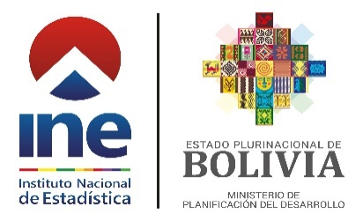

Cuadro No 3.02.04.03
BOLIVIA: POBLACIÓN DE 5 AÑOS O MÁS DE EDAD QUE UTILIZARON TECNOLOGÍAS DE INFORMACIÓN Y COMUNICACIÓN (TIC) EN LOS ÚLTIMOS TRES MESES, SEGÚN SEXO, 2013 - 2021
(En miles y porcentaje)
DESCRIPCIÓN | 2013 | 2014 | 2015 | 2016 | 2017 | 2018 | 2019 | 2020 | 2021

TOTAL | 9,515 | 9,530 | 9,737 | 9,914 | 10,097 | 10,303 | 10,419 | 10,808 | 10,881
Teléfono Celular | 69.57 | 70.39 | 69.89 | 70.44 | 67.58 | 69.74 | 70.38 | 79.62 | 82.76
Computadora | 41.04 | 35.96 | 36.84 | 31.04 | 26.58 | 29.71 | 29.39 | 27.63 | 21.90
Internet | 37.09 | 34.62 | 37.49 | 39.38 | 36.06 | 44.29 | 47.47 | 59.94 | 65.98

Hombre | 4,604 | 4,679 | 4,802 | 4,840 | 4,942 | 5,054 | 5,088 | 5,297 | 5,351
Teléfono Celular | 71.23 | 71.61 | 72.05 | 72.32 | 69.93 | 72.41 | 72.41 | 81.84 | 84.67
Computadora | 44.22 | 38.48 | 39.61 | 33.53 | 29.19 | 32.08 | 32.17 | 29.15 | 23.04
Internet | 40.04 | 37.13 | 40.59 | 42.04 | 38.63 | 47.01 | 50.66 | 61.92 | 68.32

Mujer | 4,911 | 4,851 | 4,935 | 5,073 | 5,155 | 5,249 | 5,331 | 5,510 | 5,530
Teléfono Celular | 68.01 | 69.22 | 67.79 | 68.65 | 65.32 | 67.17 | 68.45 | 77.49 | 80.91
Computadora | 38.06 | 33.54 | 34.15 | 28.65 | 24.07 | 27.43 | 26.73 | 26.16 | 20.80
Internet | 34.31 | 32.21 | 34.47 | 36.84 | 33.60 | 41.67 | 44.43 | 58.04 | 63.71
Fuente: Instituto Nacional de Estadística - Encuestas de Hogares 2013 - 2021
A partir del año 2020 se considera factores de expansión basados en las Proyecciones de Población Revisión 2020.
Serie revisada.

